پارتا
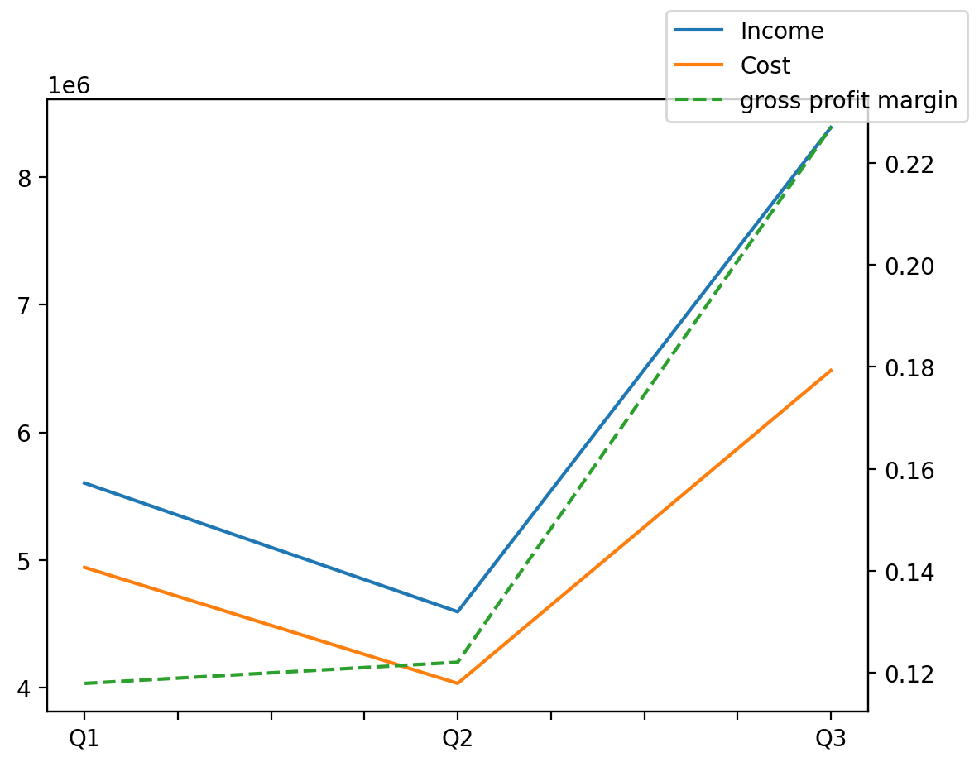
140214011401 | Q1 | Q2 | Q3 | Y | Q4 | Q2 / Q1 | Q3 / Q2
درآمد های عملیاتی | 5603153 | 4594668 | 8388271 |  |  | -0.17998526901 | 0.82565334427
بهای تمام شده | -4942283 | -4033680 | -6484629 |  |  | -0.18384277064 | 0.6076210805
سود(زیان)ناخالص | 660870 | 560988 | 1903642 |  |  | -0.15113713741 | 2.3933738333
هزینه های عمومی اداری فروش | -275822 | -261871 | -243304 |  |  | -0.050579721705 | -0.070901321643
سود(زیان)عملیاتی | 411455 | 344595 | 1706472 |  |  | -0.1624965063 | 3.9521089975
سایر درآمدهای غیر عملیاتی | 91538 | 220315 | 132458 |  |  | 1.4068146562 | -0.39877902095
سود(زیان)خالص | 103802 | 59720 | 996590 |  |  | -0.42467389838 | 15.68770931
مواد مستقیم مصرفی | 3789418 | 3454822 | 5334406 |  |  | -0.088297464149 | 0.5440465529
سربارتوليد | 576281 | 680245 | 758770 |  |  | 0.18040504546 | 0.11543635014

